상품제안서
베이스 여행용 미니캐리어 14인치 | 상품코드: S36888

 |  |  |  |  |  |  | 02-713-8555 | www.synergygift.co.kr
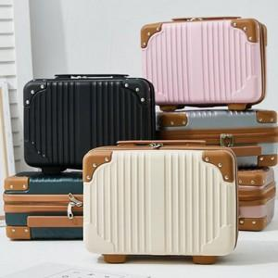

【상세/제작정보】

【인쇄/포장옵션】 | 실크 / OPP(비닐)

【공급단가】 | 수량 | 100~ | 300~ | 500~ | 1,000~ | 3,000~
*VAT별도 | 단가 | 13,230원 | 12,740원 | 12,250원 | 11,760원 | 11,460원

【상품 URL】 | https://www.synergygift.co.kr:443/src/goods_detail.php?gdno=36888

